画像
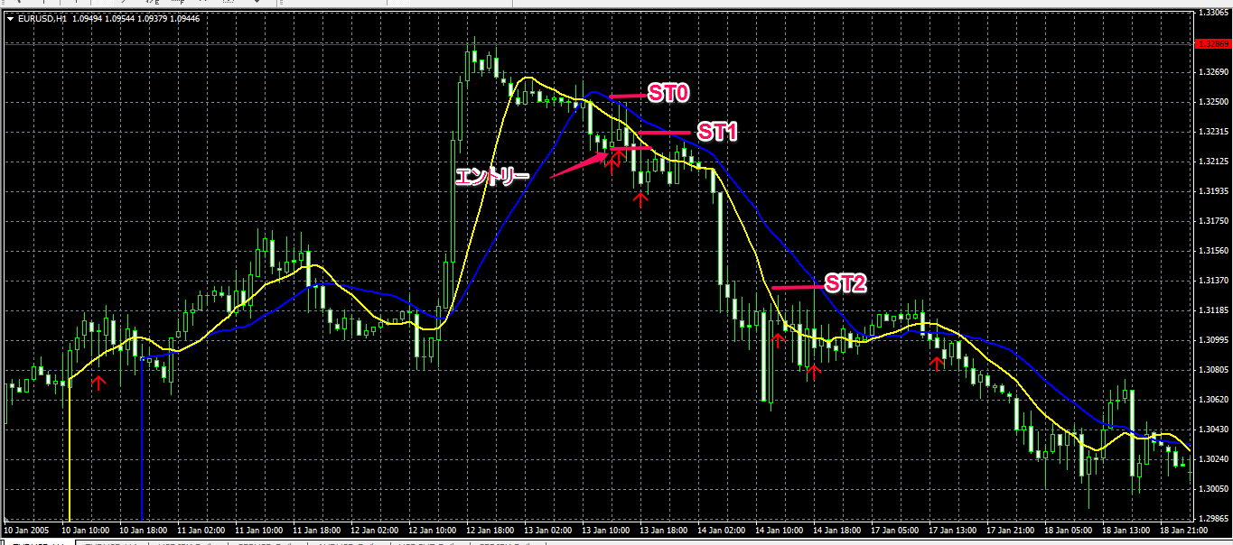

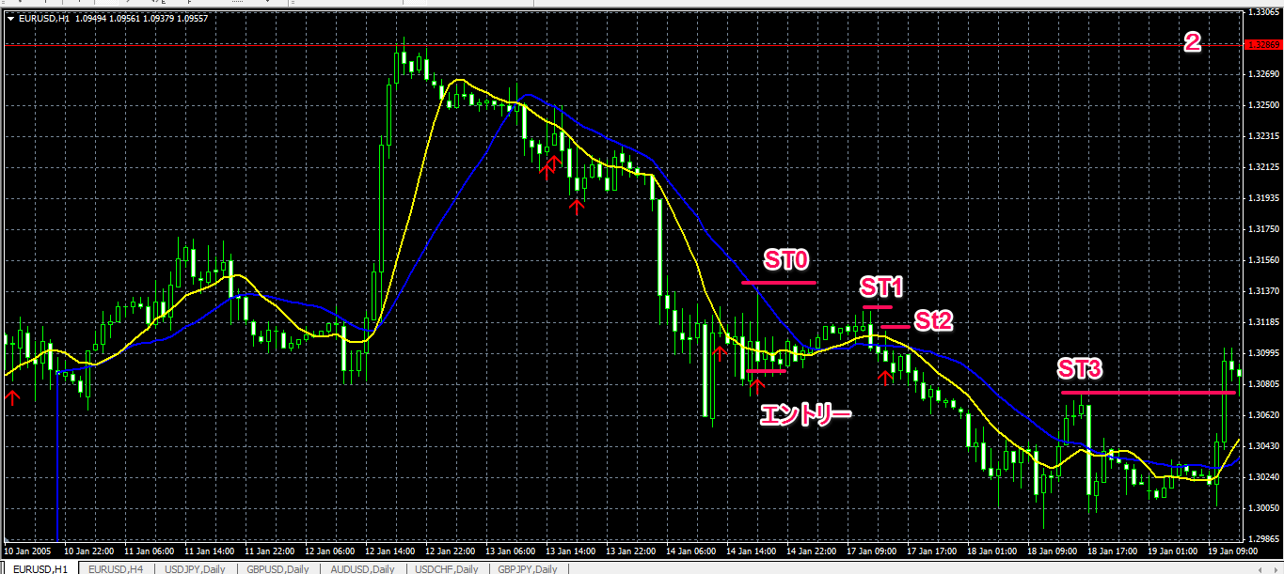

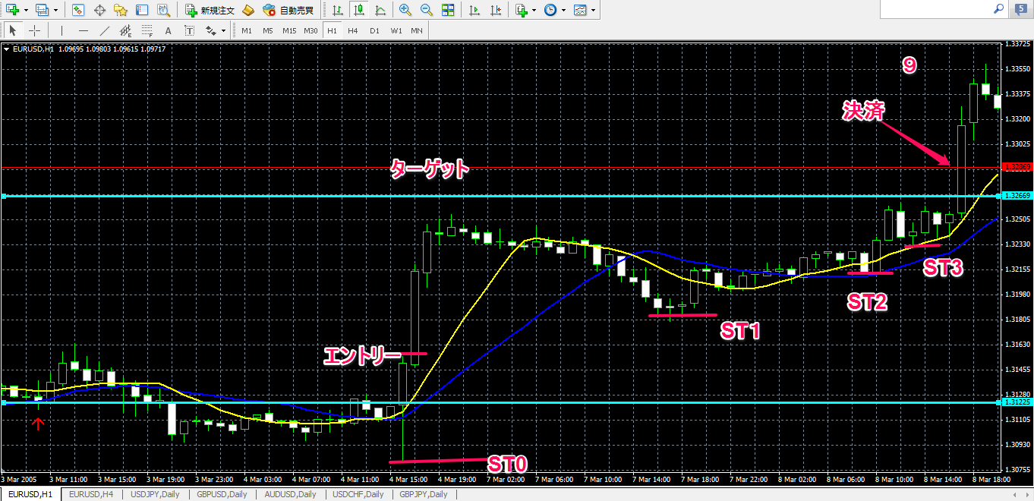

気づき
気づき

時間帯を指定すると絶好のPBが出ても有効な時間帯ではなく、エントリーが中々できない。
時間帯を指定するとSTを上げるタイミングで有効な時間帯ではなく、上げそこなって利益を逃すことがある
ターゲットを遠くに設定してしまうと、STも上げれず利益が乗ったのにもかかわらず戻ってしまって、有効な時間帯になった時には遅いなんてこともよくある。
見れない時間帯のターゲット設定とSTの上げ方のタイミングをもう少し考え直さないといけない。
検証ということで明らかに負けるだろうと思うポイントでもエントリーしているため勝率はあまり良くない。
レンジ相場になるとかなり逆のPBが出現し、やられる印象がある。

天井、底付近で見かける10＆20MAから大きく乖離したPB。前回ローソク足より下値は長い髭で更新しているが、終値は前回ローソク足より上の位置にある。この時は大きく反転しやすい。
天井で出現する買PBは次のローソク足の形が売りEBになりやすい？底も同じ

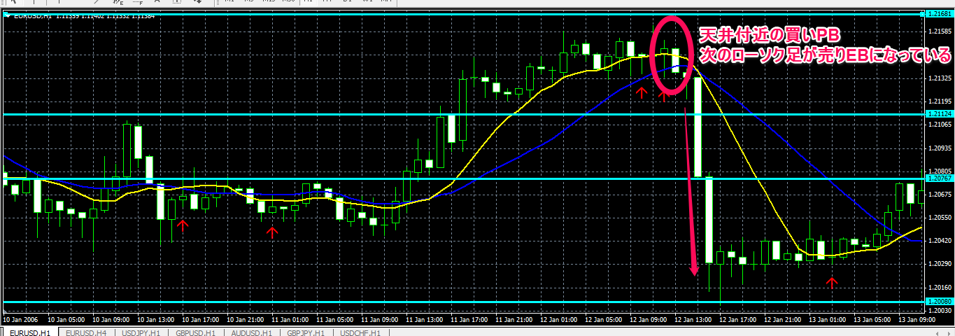

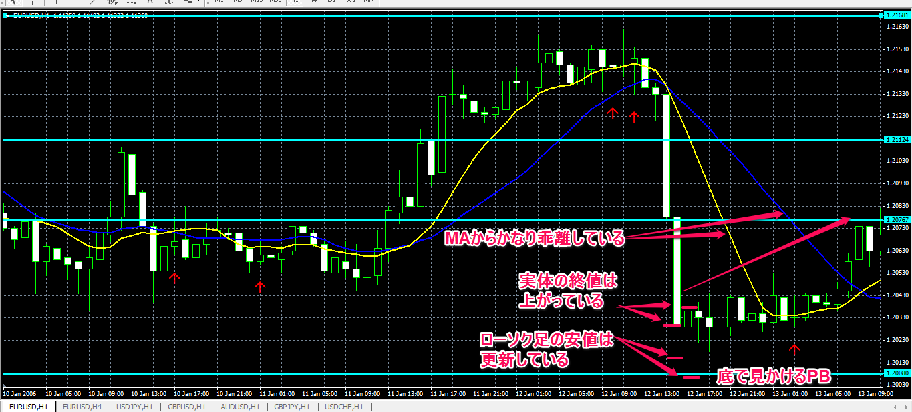

感想

今回は実際のトレードを意識してチャートを見れる時間帯でトレードするという検証をしています。
なので大体夕方の18時くらいから2時くらいまでを考えています。MT4の表示だと12時から20時までの間です。
この時間帯でトレードするとPBが出現しても有効な時間帯ではなくスルーすることになるので、だましのPBだと助かるのですが、
絶好のチャンスも結構逃したりします。まあそれは仕方のないことですが、エントリーできたトレードに関してもどのタイミングで
STを上げていくのか非常に難しく感じました。ダウ理論でSTを上げたい場面があっても有効な時間帯ではないので、
有効な時間帯のローソク足まで追いかけていくと・・・上げる間もなく下がってしまっていたりとか・・・
ターゲットももう少し大きく狙うのではなく、タイトに攻めていかないといけないのかな？
でも勝率は５０％を切っていますが、利益は２．５倍ほどに増えていますので、エントリーの選別（フィルター）を強化して勝率も上げていければと思います。

今後

とりあえず仕掛け１の検証を２通貨でこなしたので、次はEBの仕掛け２に移りたいと思います。

